Informe de Comisión Héctor
 |  | Formato de Informe de Actividades de la Comisión

Datos del Personal Comisionado

 | Numero de Oficio de la Comision: |  |  | CDQ/P/DCFD/DED/0038/2026

 | Lugar y Periódo de la Comisión : |  |  | CANCUN, DEL 30 DE ENERO AL 01 DE FEBRERO DE 2026

 | Nombre del Comisionado : |  | HÉCTOR MANUEL REYES VARGAS |  |  |  |  |  | R.F.C. | REVH01018978

 | Puesto: | AUXILIAR ADMINISTRATIVO |  |  |  | Nivel : | 1400 |  | Tipo : | CONFIANZA

DEPTO. O DIRECCIÓN : | Departamento o Dirección de Adscripción : |  |  |  | DEPARTAMENTO DE EVENTOS DEPORTIVOS

 | Asunto de la Comisión : |  | ASISTE COMO APOYO LOGÍSTICO EN LA COORDINACIÓN DE LOS JUEGOS DEPORTIVOS ESTATALES 2026 DE LA DISCIPLINA DE JUDO Y BASQUETBOL 3 X 3

Reporte de las Tareas Desempeñadas durante la Comisión

 | SE APOYO EN LA ORGANIZACIÓN LOGISTICA, Y TODO LO NECESARIO COMO LO SON TRASLADOS DE DEPORTISTAS Y ENTRENADORES, DE MATERIAL DEPORTIVO, HOSPEDAJE, ALIMENTACION, HIDRATACION, PARA QUE LOS DEPORTISTAS QUE PARTICIPARON EN LOS JUEGOS DEPORTIVOS ESTATALES DE LA DISCIPLINA DE JUDO Y BASQUETBOL 3 X 3, TUVIERAN TODAS LAS FACILIDADES NECESARIAS, CON EL FIN DE QUE TENGAN UN EXCELENTE DESEMPEÑO Y ASI PODER REPRESENTAR AL ESTADO EN LAS OLIMPIADAS NACIONALES.

Evidencia Fotográfica de la Comisión
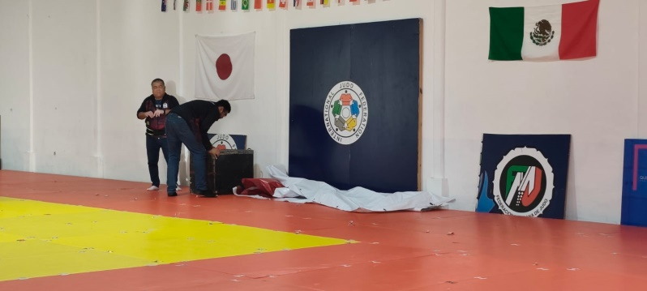 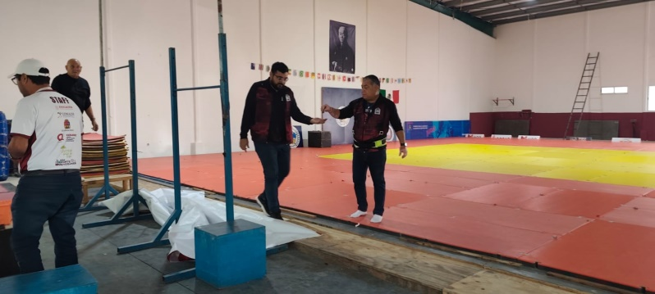 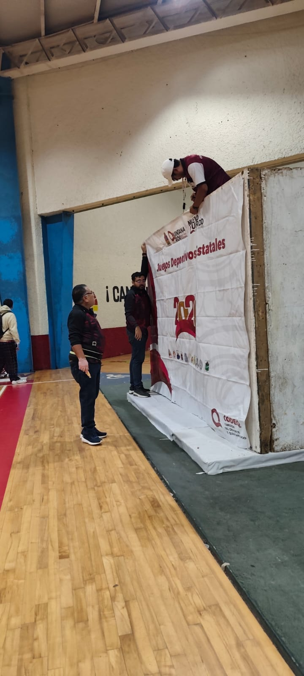

 |  | Firma del Comisionado |  |  |  |  |  | Exclusivo Recursos Humanos

 |  | Nombre: | HÉCTOR MANUEL REYES VARGAS

 |  | Puesto: | AUXILIAR ADMINISTRATIVO

Comisión del Deporte de Quintana Roo
Calzada Veracruz No. 59, Col. Barrio Bravo C.P. 77098
Chetumal, Quintana Roo, México
Conmutador: 983 833 0019 y 983 833 00 20

 |  |  |  |  |  |  |  | Sello y Firma de Recibido

